Vegetacion
Fecha: | 11/29/2024
Localidad: | Rio Piedra

Índice de Calidad de Riveras - IRQ |  |  |  |  | Propuesta de reescalonamiento del IRQ a IIBveg

Tabla 1.1. Datos del IRQ por sitio de muestreo |  |  |  |  | 1. Agregación espacial de los sitios a tramos

Atributo | Segmento o tramo de franja ribereña |  |  |  | Como el IRQ se tomaron en 4 sitios puntuales, el tramo bajo compuesto por Desembocadura + Zaino se propone hacer una ponderación aritmética simple tomando los valores de la tabla 1.2
 | 1 (Desembocadura) | 2 (Zaino) | 3 (La Lisa) | 4 (Bocatoma)
1A | 8 | 10 | 5 | 10
1B | 6 | 8 | 6 | 10
2A | 8 | 8 | 4 | 10 | Tabla 1.2. Datos ajustados del IRQ tabla 1.1.
2B | 4 | 6 | 5 | 10
3A | 8 | 6 | 6 | 9 | Atributo | Tramos o segmentos del río
3B | 5 | 6 | 7 | 9 |  | Bajo | Medio | Alto
4 | 9 | 8 | 5 | 9 | 1A | 9 | 5 | 10
5 | 6 | 9 | 4 | 10 | 1B | 7 | 6 | 10
6 | 6 | 10 | 5 | 9 | 2A | 8 | 4 | 10
7 | 7 | 9 | 4 | 9 | 2B | 5 | 5 | 10
Total | 67 | 80 | 51 | 95 | 3A | 7 | 6 | 9
Valoración | Regular | Bueno | Pobre | Muy bueno | 3B | 6 | 7 | 9
 |  |  |  |  | 4 | 9 | 5 | 9
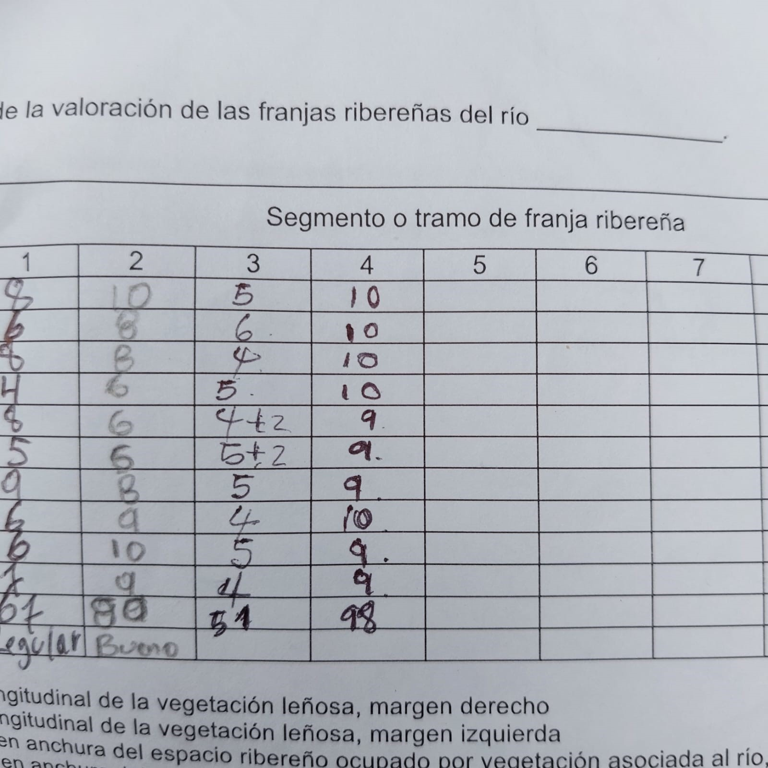
 |  |  |  |  | 5 | 8 | 4 | 10
 |  |  |  |  | 6 | 8 | 5 | 9
 |  |  |  |  | 7 | 8 | 4 | 9
 |  |  |  |  | Total | 74 | 51 | 95
 |  |  |  |  | Valoración | Regular | Pobre | Bueno

 |  |  |  |  | 2. Reescala del IRQ a IIBveg

 |  |  |  |  | Se realiza una reescala del IRQ (10 -120) a un IIBveg (0-1) equivalente y comparable con los componentes del IIB mediante la ecuación: IIBveg= (Valor observado IRQ - Valor mínimo posible del IRQ) / (Valor máximo posible del IRQ - Valor mínimo posible del IRQ)

 |  |  |  |  | Valor mínimo IRQ | 10
 |  |  |  |  | Valor máximo IRQ | 120

 |  |  |  |  | Tramo | IIBveg | Interpretación IIB
 |  |  |  |  | Bajo | 0.58 | Moderada
 |  |  |  |  | Medio | 0.37 | Pobre
 |  |  |  |  | Alto | 0.77 | Bueno

